1. CUTTING DOCKET
 |  |  |  |  |  |  |  |  |  |  |  |  | Mã số: |  | MER.QT-1.BM.4
 |  |  |  |  |  |  |  |  |  |  |  |  | Lần ban hành: |  | 01
 |  |  |  |  |  |  |  |  |  |  |  |  | Số trang |  | 03/03
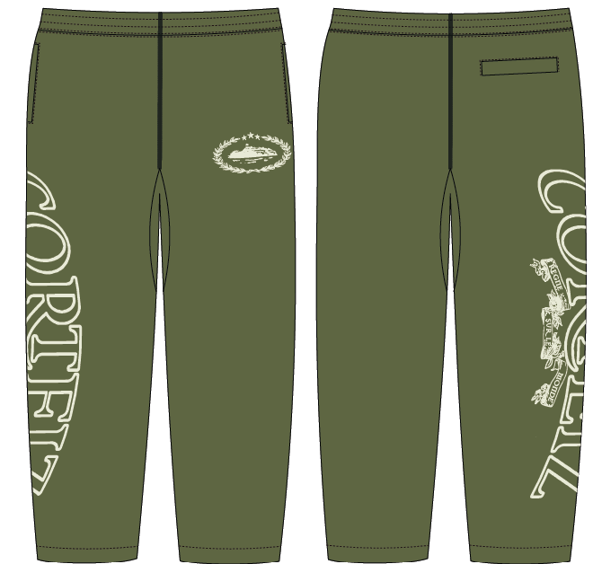
 | BÍCH/ QUỲNH -251
 | CUTTING DOCKET |  |  |  |  | THAM KHẢO CÁCH MAY: QUẦN MẪU PROTO SAMPLE MÃ HÀNG CRTZ-1161 , SIZE L, MÀU OLIVE CHUYỂN CÙNG TÁC NGHIỆP CHUYỂN NGÀY 12.07.2024
 | JOB NUMBER: |  | C21 FW24 G2739
 | STYLE NUMBER: |  | CRTZ-1161
 | STYLE NAME : |  | SUPERIOR ROYALE OPEN HEM PANT
 | SEASON: |  | FW24
 | TÊN HÀNG: |  | PANTS |  |  |  |  |  | DROP: |  |  | DROP 5
 | NGÀY CẤP: |  |  |  |  |  |  |  | VẢI CHÍNH: |  |  | FLEECE_100%COTTON_OE20/2+CD8/1_420GSM_VTK5971-5B
 | NGÀY GIAO HÀNG: |  |  |  |  |  |  |  | THÀNH PHẦN VẢI: |  |  | 100% COTTON
 |  |  |  |  |  |  |  |  | KHỔ VẢI: |  |  | 182CM
 | Xí nghiệp: |  | UN-AVAILABLE |  |  |  |  |  | KHÁCH HÀNG: |  |  | CORTEIZ
 | XUẤT NGÀY

 |  | SKU | COLOR | SIZE: |  | XS | S | M | L | XL | XXL |  |  |  |  | TOTAL
 | ORDER CUT |  | OLIVE |  |  | 10 | 44 | 84 | 48 | 12 | 2 |  |  |  |  | 200
 | EXTRA (+/-) |  | OLIVE |  |  | 1 | 1 | 1 | 1 | 1 | 1 |  |  |  |  | 6
 | TRỪ (- )PHOTOSHOOT |  |  |  |  | -1 | -2 | -3 | -3 | -1 | -1 |  |  |  |  | -11
 | SHIPPING SAMPLE REQUIRED |  |  |  |  | 0 | 0 | 0 | 0 | 0 | 0 |  |  |  |  | 0
 | TOTAL : |  | OLIVE |  |  | 10 | 43 | 82 | 46 | 12 | 2 |  |  |  |  | 195

 | GRAND TOTAL: |  |  |  |  | 10 | 43 | 82 | 46 | 12 | 2 |  |  |  |  | 195

 | PHẦN A : VẢI |  | NCC TAHTONG
VẢI |  |  | VỊ TRÍ | MÀU | ĐVT | SỐ LƯỢNG ĐƠN HÀNG | ĐỊNH MỨC | SỐ LƯỢNG THEO ĐỊNH MỨC (NET) | LỖI VẢI (DEFECT) + ĐẦU KHÚC | SỐ LƯỢNG CẦN CẤP CHO TEST INHOUSE | SỐ LƯỢNG CẦN CẤP CHO TEST OUTSOURCE | SỐ LƯỢNG CẦN CẤP CHO TỔ CẮT (GROSS) | GHI CHÚ / CODE VẢI
OLIVE
1 | FLEECE_100%COTTON_OE20/2+CD8/1_420GSM_VTK5971-5B |  | VẢI CHÍNH | OLIVE | M | 195 | 1.35 | 263.3 | 16.72 | 3.00 | 0.00 | 283 | CTFW24P0361005A00K 3829 ÁNH B CẤP TRIỆT TIÊU |  |  |  | 484
2 | RIB 2X2_16'S CM + 55D/OP_97/3_COTTON SPANDEX_445GSM_VTK6002-1 |  | ĐÁY QUẦN | OLIVE | M | 195 | 0.045 | 8.8 | 0.68 | 0.00 | 0.00 | 10 | CTFW24P0361006A00K 'DC3835C ÁNH C- DÙNG ĐƯỢC CHO MAIN ÁNH A. CẤP TRIỆT TIÊU
3 | KEO MÈ 9015FW |  | CƠI TÚI | WHITE | M | 195 | 0.04 | 7.8 | 0.00 | 0.00 | 0.00 | 8 | DÙNG TỒN UA

 | PHẦN B : PHỤ LIỆU
PHỤ LIỆU |  |  |  |  | MÀU PHỤ LIỆU | CODE MÀU | MÀU VẢI |  | ĐVT | SỐ LƯỢNG ĐH | ĐỊNH MỨC | SỐ LƯỢNG THEO ĐM | HAO HỤT | SỐ LƯỢNG CẤP | GHI CHÚ
1 | CHỈ 40/2 MAY CHÍNH + VẮT SỔ ( CHỈ TIỆP MÀU VẢI CHÍNH) |  |  |  | OLIVE | GR10249 | OLIVE |  | CUỘN | 195 | 0.08 | 15.2 |  | 16
2 | NHÃN CHÍNH |  |  |  | MULTY | MULTY | OLIVE |  | PCS | 195 | 1.00 | 195.0 |  | 195 | C21-0399
3 | NHÃN THÀNH PHẦN 100%COTTON PO# 00205 CRTZ_1161 |  |  |  | WHITE | WHITE | OLIVE |  | PCS | 195 | 1.00 | 195.0 |  | 195 | C21-0399
4 | DÂY LUỒN DẸP 10MM |  |  |  | OLIVE | OLIVE | OLIVE |  | M | 195 | 1.70 | 348.1 |  | 349 | PO 'C21-0406
5 | THUN LƯNG 5.5CM |  |  |  | WHITE |  | OLIVE |  | M | 195 | 1.20 | 243.4 |  | 244 | C21-0407

 | PHẦN C : PHỤ LIỆU ĐÓNG GÓI
PHỤ LIỆU |  |  |  |  | MÀU PHỤ LIỆU | CODE MÀU | MÀU VẢI |  | ĐVT | SỐ LƯỢNG ĐH | ĐỊNH MỨC | SỐ LƯỢNG THEO ĐM | HAO HỤT | SỐ LƯỢNG CẤP | GHI CHÚ
1 | GIẤY CHỐNG ẨM 32cm (L) x 20cm (W) |  |  |  | WHITE |  | OLIVE |  | PCS | 195 | 1.00 | 195.0 |  | 195
2 | POLYBAG MAINLINE 18” (L) X 13.875” (W) - KHÔNG CÓ CHỮ HMP |  |  |  | CLEAR |  | OLIVE |  | PCS | 195 | 1.00 | 195.0 |  | 195 | C21-0401
3 | BARCODE STICKER 2” (L) x 1” (W) |  |  |  | WHITE |  | OLIVE |  | PCS | 195 | 1.00 | 195.0 |  | 195 | C21-0400
4 | BAO LỚN (100CMX120CM) |  |  |  | CLEAR |  | OLIVE |  | PCS | 195 | 0.08 | 16.3 |  | 16
5 | LÓT THÙNG |  |  |  | NATURAL |  | OLIVE |  | PCS | 195 | 0.11 | 21.7 |  | 22
6 | THÙNG CARTON |  |  |  | NATURAL |  | OLIVE |  | PCS | 195 | 0.06 | 10.8 |  | 11

 | PHẦN D : IN / THÊU / WASH |  |  |  |  |  |  |  | PHẦN E : HÌNH
1 | IN : | IN BTP CHÂN TRƯỚC TRÁI NGƯỜI MẶT + SƯỜN PHẢI
 | CHẤT LƯỢNG VÀ KÍCH THƯỚC
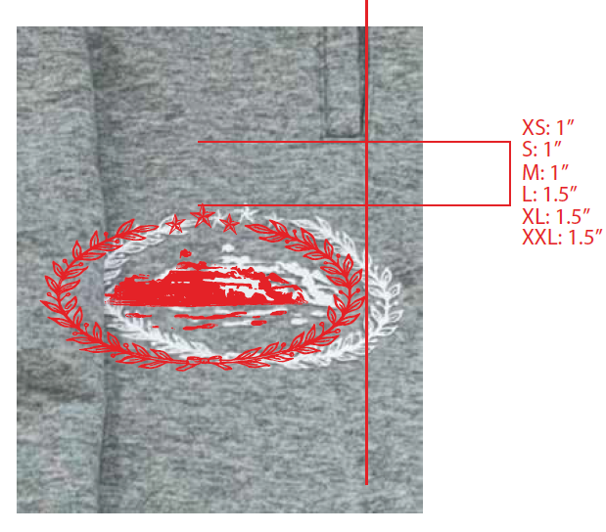
 | MÀU VẢI |  | DUYỆT HÌNH INTHEO
 | OLIVE |  | DUYỆT MÀU SẮC + CHẤT LƯỢNG THEO MẪU PROTO CRTZ-1161 CHUYỂN KÈM TÁC NGHIỆP.
 | ĐỊNH VỊ HÌNH IN CHÂN TRƯỚC TRÁI

 | ĐỊNH VỊ HÌNH IN
 |  |  | XS | S | M | L | XL | XXL
 | ĐỊNH VỊ HÌNH IN: TỪ ĐƯỜNG DIỄU MAY CẠNH TÚI DƯỚI ĐẾN ĐỈNH HÌNH IN |  | 1" | 1" | 1" | 1.5" | 1.5" | 1.5"
 | CẠNH NGOÀI HÌNH IN THẲNG HÀNG VỚI MÉP MIỆNG CỦA TÚI- XEM HÌNH ẢNH BÊN CẠNH
 | ĐỊNH VỊ HÌNH IN CHÂN PHẢI

 | ĐỊNH VỊ HÌNH IN
 |  |  | XS | S | M | L | XL | XXL
 | KÍCH THƯỚC |  | W: 26 "
 | ĐỊNH VỊ HÌNH IN: TỪ CẠNH TÚI DƯỚI XUỐNG |  | 1.4" | 1.6" | 1.8" | 2" | 2.2" | 2.4" | 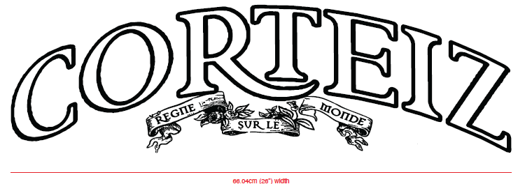

3 | WASH: | GARMENT WASH
 | MÀU VẢI |  | DUYỆT HÌNH THÊU THEO
 | OLIVE |  | WASH ĐỂ CẢI THIỆN CO RÚT CỦA VẢI, KHÔNG LÀM MỀM, GIỐNG NHƯ HANDFEEL TRƯỚC WASH. FOLLOW HANDFEEL THEO ÁO MẪU CRTZ-1162-BROWN ĐÃ CHUYỂN

 | PHẦN F: LƯU Ý
1 | -CÁCH MAY THEO MẪU CHUYỂN KÈM TÁC NGHIỆP.
2 | -CÁCH GẮN NHÃN PHẢI NHƯ TÀI LIỆU YÊU CẦU
3 | -SỐ LƯỢNG NHÃN SIZE NHƯ SAU :
 | SIZE | XS | S | M | L | XL | XXL | TOTAL
 | SỐ LƯỢNG | 10 | 43 | 82 | 46 | 12 | 2 | 195

2. TRIM CARD
JOB NUMBER: | C21 FW24 G2739
STYLE NUMBER: | CRTZ-1161
STYLE NAME : | SUPERIOR ROYALE OPEN HEM PANT
 | OLIVE
VẢI CHÍNH | OLIVE
THÀNH PHẦN | FLEECE_100%COTTON_OE20/2+CD8/1_420GSM_VTK5971-5B
VẢI CHÍNH
RIB | RIB 2X2_16'S CM + 55D/OP_97/3_COTTON SPANDEX_445GSM_VTK6002-1
ĐÁY QUẦN
KEO MÈ | WHITE
CƠI TÚI
CHỈ | OLIVE
CHỈ 40/2 MAY CHÍNH + VẮT SỔ ( CHỈ TIỆP MÀU VẢI CHÍNH) | GR10249
NHÃN CHÍNH | MULTY
GẬP ĐÔI, MAY VÀO ĐƯỜNG MAY LƯNG GIỮA THÂN SAU NGƯỜI MẶT
NHÃN THÀNH PHẦN 100%COTTON PO# 00205 CRTZ_1161 | WHITE
GẬP ĐÔI, MAY VÀO SƯỜN TRÁI NGƯỜI MẶC, TỪ MÉP LƯNG XUỐNG 10CM
DÂY LUỒN DẸP 10MM | OLIVE
LUỒN VÀO LƯNG, BÊN TRONG NGƯỜI MẶC, GẬP ĐÔI, ĐÓNG BỌ 2 ĐẦU NHƯ MẪU
THUN LƯNG 5.5CM | WHITE
MAY TẠI LƯNG
GIẤY CHỐNG ẨM 32cm (L) x 20cm (W) | WHITE

BARCODE STICKER 2” (L) x 1” (W) | WHITE

POLYBAG MAINLINE 18” (L) X 13.875” (W) - KHÔNG CÓ CHỮ HMP | CLEAR
 | 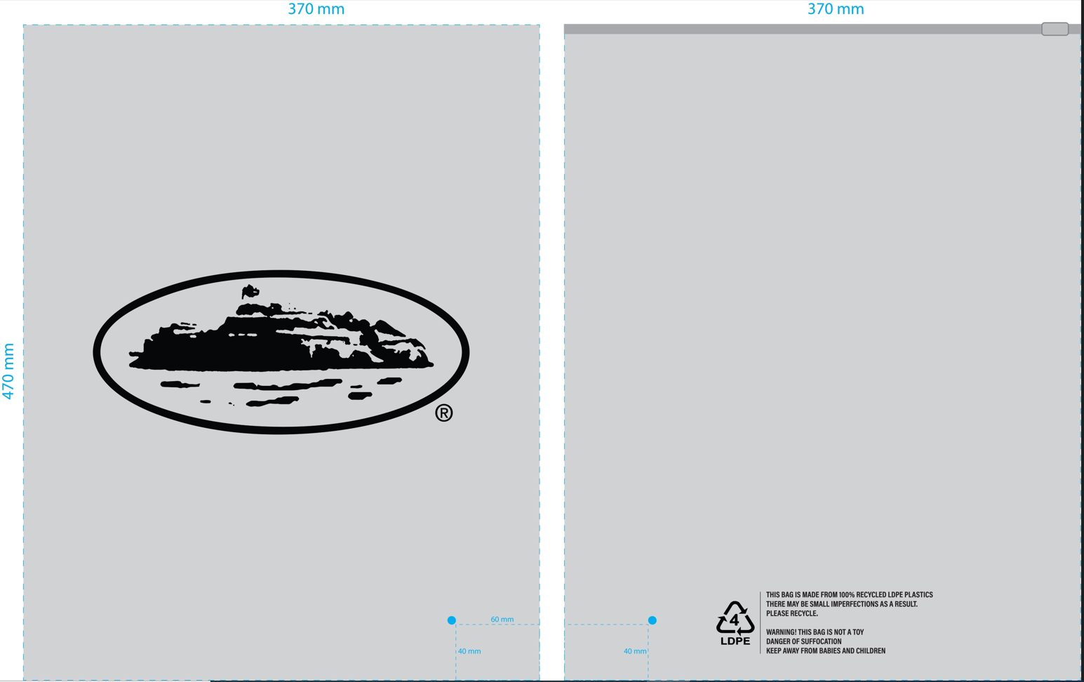
BAO LỚN (100CMX120CM) | CLEAR

LÓT THÙNG | NATURAL
LÓT BÊN TRONG THÙNG
THÙNG CARTON | NATURAL

